1
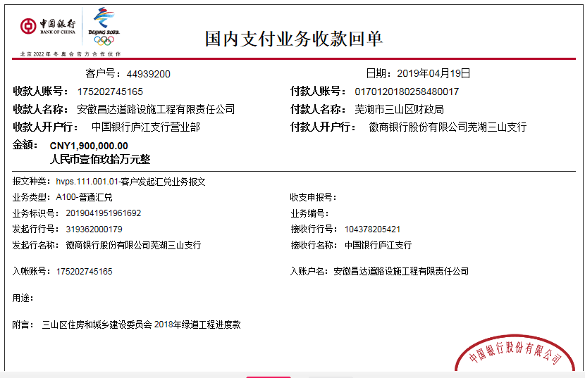
工程款支付证书
工程名称 |  | 芜湖市三山区2018年绿道工程 |  |  |  |  |  |  |  |  | ERP编号 | 10799 | 档案编号 | CD2018-108
合同金额 |  | 5,766,319.51 |  | 中标 日期 | 2018.12.20 |  | 已供工程 资料 | 中标通知书、施工合同、内部承包协议 |  |  |  | 庐江 | 责任 单位 | 业务二部
决算金额 |  |  |  | 竣工 日期 |  |  |  | 项目2019.1.18领智能章，社保已交，租金3000 |  |  |  | 合肥 | 责任人 | 陶海文13805538671
序号 | 工程款到账 |  |  | 开票情况 |  | 管理费 |  | 代缴税金 | 其他扣款 |  | 预留款 |  | 实际支付
 | 日期 | 账户 | 金额 | 日期 | 金额 | 比例 | 金额 | 金额 | 金额 | 备注 | 金额 | 备注 | 户名 | 金额
本次结算 支付明细
1 | 2019-04-19 | 中 | 1,900,000.00 | 2019-04-08 | 1,900,000.00 | 3.0% | 57,000.00 | 63,120.00 | 5,000.00 |  |  |  | 材料 | 1,774,880.00
 |  |  |  | 2019-04-17 | 2,400,000.00 |  |  |  | 建造师占用费1500/月，工期90天。2019.4.3办理外经证500元、

合计 |  | - | 1,900,000.00 | - | 4,300,000.00 | - | 57,000.00 | 63,120.00 | 5,000.00 | - | 0.00 | - | - | 1,774,880.00
本次结算 支付明细 |  | 应支付金额 |  | 1,774,880.00 |  |  |  | 实际支付金额 |  | 小写 | 0.00
 |  | 已支付金额 |  | 1,774,880.00 |  |  |  |  |  | 大写 | 零元整
申请部门 意见 |  | 制表：朱敏 |  |  |  |  |  | 项目管理 意见 |  | 施总、朱总已同意支付（附表背面截图）。
财务初审 意见 |  |  |  |  |  |  |  | 财务审核 意见
质安初审 意见 |  |  |  |  |  |  |  | 质安稽查 意见
总经理审批 |  |  |  |  |  |  |  | 董事长审批

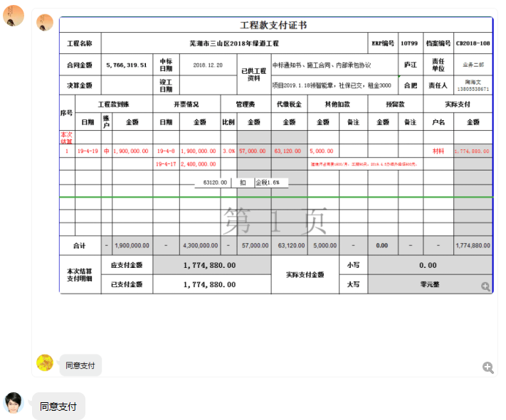

2
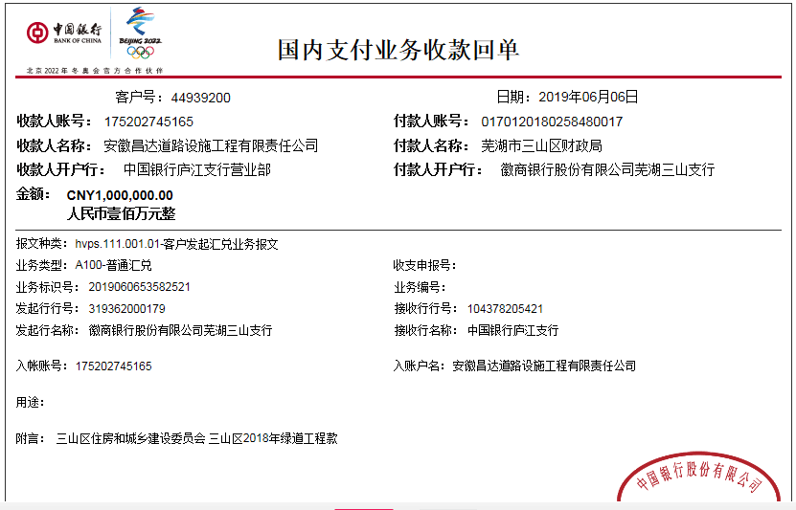
工程款支付证书
工程名称 |  | 芜湖市三山区2018年绿道工程 |  |  |  |  |  |  |  |  | ERP编号 | 10799 | 档案编号 | CD2018-108
合同金额 |  | 5,766,319.51 |  | 中标 日期 | 2018.12.20 |  | 已供工程 资料 | 中标通知书、施工合同、内部承包协议 |  |  |  | 庐江 | 责任 单位 | 业务二部
决算金额 |  |  |  | 竣工 日期 |  |  |  | 项目2019.1.18领智能章，社保已交，租金3000 |  |  |  | 合肥 | 责任人 | 陶海文13805538671
序号 | 工程款到账 |  |  | 开票情况 |  | 管理费 |  | 代缴税金 | 其他扣款 |  | 预留款 |  | 实际支付
 | 日期 | 账户 | 金额 | 日期 | 金额 | 比例 | 金额 | 金额 | 金额 | 备注 | 金额 | 备注 | 户名 | 金额
1 | 2019-04-19 | 中 | 1,900,000.00 | 2019-04-08 | 1,900,000.00 | 3.0% | 57,000.00 | 63,120.00 | 5,000.00 |  |  |  | 材料 | 1,774,880.00
 |  |  |  | 2019-04-17 | 2,400,000.00 |  |  |  | 建造师占用费1500/月，工期90天。2019.4.3办理外经证500元、
本次结算 支付明细
2 | 2019-06-06 | 中 | 1,000,000.00 |  |  | 3.0% | 30,000.00 | 0.00 | 0.00 |  |  |  | 材料 | 970,000.00

合计 |  | - | 2,900,000.00 | - | 4,300,000.00 | - | 87,000.00 | 63,120.00 | 5,000.00 | - | 0.00 | - | - | 2,744,880.00
本次结算 支付明细 |  | 应支付金额 |  | 970,000.00 |  |  |  | 实际支付金额 |  | 小写 | 0.00
 |  | 已支付金额 |  | 970,000.00 |  |  |  |  |  | 大写 | 零元整
申请部门 意见 |  | 制表：朱敏 |  |  |  |  |  | 项目管理 意见 |  | 施总、朱总已同意支付（附表背面截图）。
财务初审 意见 |  |  |  |  |  |  |  | 财务审核 意见
质安初审 意见 |  |  |  |  |  |  |  | 质安稽查 意见
总经理审批 |  |  |  |  |  |  |  | 董事长审批

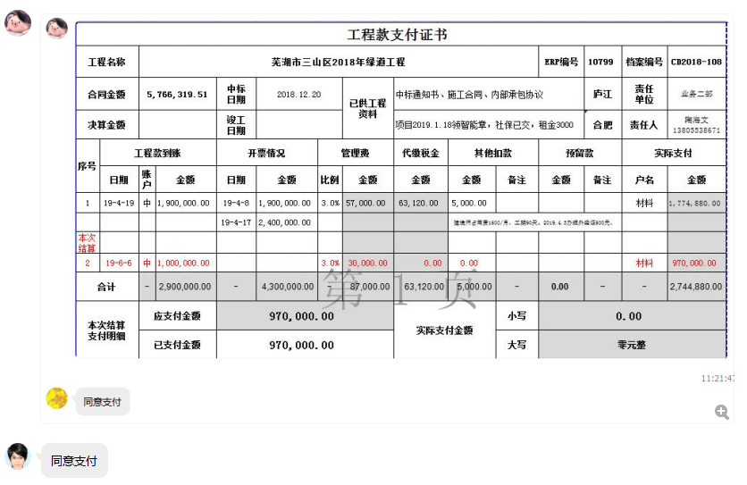

3
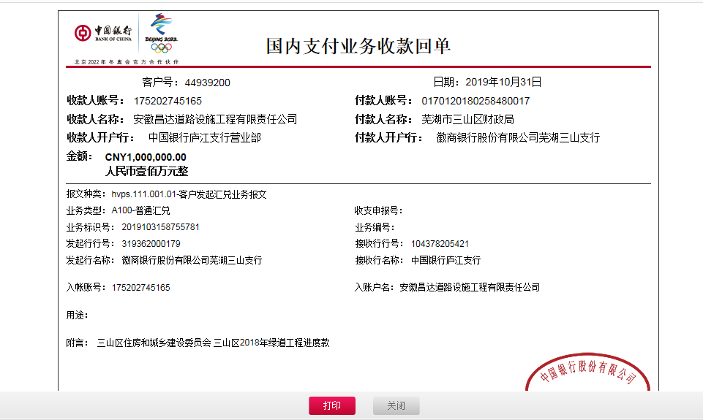
工程款支付证书
工程名称 |  | 芜湖市三山区2018年绿道工程 |  |  |  |  |  |  |  |  | ERP编号 | 10799 | 档案编号 | CD2018-108
合同金额 |  | 5,766,319.51 |  | 中标 日期 | 2018.12.20 |  | 已供工程 资料 | 中标通知书、施工合同、内部承包协议 |  |  |  | 庐江 | 责任 单位 | 业务二部
决算金额 |  |  |  | 竣工 日期 |  |  |  | 章已销毁 |  |  |  | 合肥 | 责任人 | 陶海文13805538671
序号 | 工程款到账 |  |  | 开票情况 |  | 管理费 |  | 代缴税金 | 其他扣款 |  | 预留款 |  | 实际支付
 | 日期 | 账户 | 金额 | 日期 | 金额 | 比例 | 金额 | 金额 | 金额 | 备注 | 金额 | 备注 | 户名 | 金额
1 | 2019-04-19 | 中 | 1,900,000.00 | 2019-04-08 | 1,900,000.00 | 3.0% | 57,000.00 | 63,120.00 | 5,000.00 |  |  |  | 材料 | 1,774,880.00
 |  |  |  | 2019-04-17 | 2,400,000.00 |  |  |  | 建造师占用费1500/月，工期90天。2019.4.3办理外经证500元、
2 | 2019-06-06 | 中 | 1,000,000.00 |  |  | 3.0% | 30,000.00 | 0.00 | 0.00 |  |  |  | 材料 | 970,000.00
本次结算 支付明细
3 | 2019-10-31 | 中 | 1,000,000.00 |  |  | 3.0% | 85,990.00 | 0.00 | 0.00 |  |  |  | 沥青分包款 | 914,010.00
 |  |  |  |  |  | 本次扣除剩余所有管理费

合计 |  | - | 3,900,000.00 | - | 4,300,000.00 | - | 172,990.00 | 63,120.00 | 5,000.00 | - | 0.00 | - | - | 3,658,890.00
本次结算 支付明细 |  | 应支付金额 |  | 914,010.00 |  |  |  | 实际支付金额 |  | 小写 | 0.00
 |  | 已支付金额 |  | 914,010.00 |  |  |  |  |  | 大写 | 零元整
申请部门 意见 |  | 制表：朱敏 |  |  |  |  |  | 项目管理 意见
财务初审 意见 |  |  |  |  |  |  |  | 财务审核 意见
质安初审 意见 |  |  |  |  |  |  |  | 质安稽查 意见
总经理审批 |  |  |  |  |  |  |  | 董事长审批

4
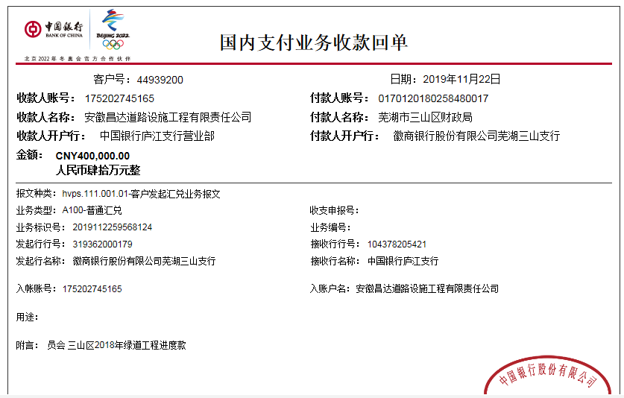
工程款支付证书
工程名称 |  | 芜湖市三山区2018年绿道工程 |  |  |  |  |  |  |  |  | ERP编号 | 10799 | 档案编号 | CD2018-108
合同金额 |  | 5,766,319.51 |  | 中标 日期 | 2018.12.20 |  | 已供工程 资料 | 中标通知书、施工合同、内部承包协议 |  |  |  | 庐江 | 责任 单位 | 业务二部
决算金额 |  |  |  | 竣工 日期 |  |  |  | 章已销毁 |  |  |  | 合肥 | 责任人 | 陶海文13805538671
序号 | 工程款到账 |  |  | 开票情况 |  | 管理费 |  | 代缴税金 | 其他扣款 |  | 预留款 |  | 实际支付
 | 日期 | 账户 | 金额 | 日期 | 金额 | 比例 | 金额 | 金额 | 金额 | 备注 | 金额 | 备注 | 户名 | 金额
1 | 2019-04-19 | 中 | 1,900,000.00 | 2019-04-08 | 1,900,000.00 | 3.0% | 57,000.00 | 63,120.00 | 5,000.00 |  |  |  | 材料 | 1,774,880.00
 |  |  |  | 2019-04-17 | 2,400,000.00 |  |  |  | 建造师占用费1500/月，工期90天。2019.4.3办理外经证500元、
2 | 2019-06-06 | 中 | 1,000,000.00 |  |  | 3.0% | 30,000.00 | 0.00 | 0.00 |  |  |  | 材料 | 970,000.00
3 | 2019-10-31 | 中 | 1,000,000.00 |  |  | 3.0% | 85,990.00 | 0.00 | 0.00 |  |  |  | 沥青分包款 | 914,010.00
 |  |  |  |  |  | 本次扣除剩余所有管理费
本次结算 支付明细
4 | 2019-11-22 | 中 | 400,000.00 |  |  |  | 0.00 | 0.00 | 100.00 | 手续费 |  |  | 芜湖瑞通道路工程有限公司-沥青分包 开户行：徽行芜湖鸠江支行 账号：1100701021000121008 | 65,465.60
 |  |  |  |  |  |  |  |  |  |  |  |  | 芜湖市星龙防水保温材料有限公司-防裂贴 开户行：芜湖津盛农商银行清水支行 账号：20000330113910300000018 | 111,690.40
 |  |  |  |  |  |  |  |  |  |  |  |  | 芜湖久安交通设施工程有限公司-标志标线分包 开户行：芜湖扬子农商银行三环路分处理 账号：20000501246110300000059 | 184,000.00
 |  |  |  |  |  |  |  |  |  |  |  |  | 芜湖文海劳务服务有限公司-劳务 开户行：农业银行东郊路支行 账号：12632001040018149 | 38,744.00

合计 |  | - | 4,300,000.00 | - | 4,300,000.00 | - | 172,990.00 | 63,120.00 | 5,100.00 | - | 0.00 | - | - | 4,058,790.00
本次结算 支付明细 |  | 应支付金额 |  | 400,000.00 |  |  |  | 实际支付金额 |  | 小写 | 0.00
 |  | 已支付金额 |  | 0.00 |  |  |  |  |  | 大写 | 零元整
申请部门 意见 |  | 制表：朱敏 |  |  |  |  |  | 项目管理 意见
财务初审 意见 |  |  |  |  |  |  |  | 财务审核 意见
质安初审 意见 |  |  |  |  |  |  |  | 质安稽查 意见
总经理审批 |  |  |  |  |  |  |  | 董事长审批

4-1
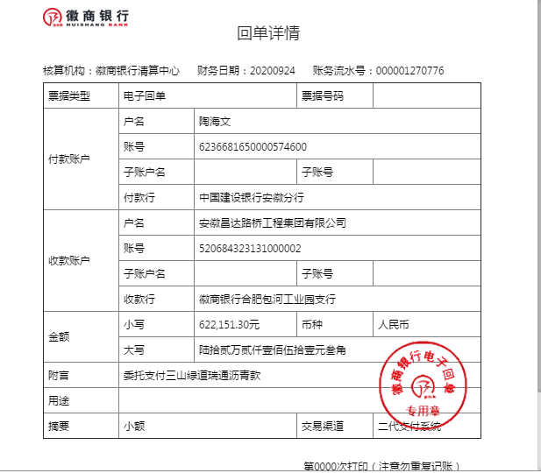
工程款支付证书
工程名称 |  | 芜湖市三山区2018年绿道工程 |  |  |  |  |  |  |  |  |  | ERP编号 | 10799 | 档案编号 | CD2018-108
合同金额 |  | 5,766,319.51 |  |  | 中标 日期 | 2018.12.20 |  | 已供工程 资料 | 中标通知书、施工合同、内部承包协议 |  |  |  | 庐江 | 责任 单位 | 业务二部
决算金额 |  |  |  |  | 竣工 日期 |  |  |  | 章已销毁 |  |  |  | 合肥 | 责任人 | 陶海文13805538671
序号 | 工程款到账 |  |  |  | 开票情况 |  | 管理费 |  | 代缴税金 | 其他扣款 |  | 预留款 |  | 实际支付
 | 日期 | 账户 | 周转金 | 工程款 | 日期 | 金额 | 比例 | 金额 | 金额 | 金额 | 备注 | 金额 | 备注 | 户名 | 金额
1 | 2019-04-19 | 中 |  | 1,900,000.00 | 2019-04-08 | 1,900,000.00 | 3.0% | 57,000.00 | 63,120.00 | 5,000.00 |  |  |  | 材料 | 1,774,880.00
 |  |  |  |  | 2019-04-17 | 2,400,000.00 |  |  |  | 建造师占用费1500/月，工期90天。2019.4.3办理外经证500元、
2 | 2019-06-06 | 中 |  | 1,000,000.00 |  |  | 3.0% | 30,000.00 | 0.00 | 0.00 |  |  |  | 材料 | 970,000.00
3 | 2019-10-31 | 中 |  | 1,000,000.00 |  |  | 3.0% | 85,990.00 | 0.00 | 0.00 |  |  |  | 沥青分包款 | 914,010.00
 |  |  |  |  |  |  | 本次扣除剩余所有管理费
4 | 2019-11-22 | 中 |  | 400,000.00 |  |  |  | 0.00 | 0.00 | 100.00 | 手续费 |  |  | 芜湖瑞通道路工程有限公司-沥青分包 开户行：徽行芜湖鸠江支行 账号：1100701021000121008 | 65,465.60
 |  |  |  |  |  |  |  |  |  |  |  |  |  | 芜湖市星龙防水保温材料有限公司-防裂贴 开户行：芜湖津盛农商银行清水支行 账号：20000330113910300000018 | 111,690.40
 |  |  |  |  |  |  |  |  |  |  |  |  |  | 芜湖久安交通设施工程有限公司-标志标线分包 开户行：芜湖扬子农商银行三环路分处理 账号：20000501246110300000059 | 184,000.00
 |  |  |  |  |  |  |  |  |  |  |  |  |  | 芜湖文海劳务服务有限公司-劳务 开户行：农业银行东郊路支行 账号：12632001040018149 | 38,744.00
5 | 2020-09-24 | 徽 | 622,151.30 |  |  |  |  |  |  |  | 转账费下次扣 |  |  | 芜湖瑞通道路工程有限公司-沥青分包 开户行：徽行芜湖鸠江支行 账号：1100701021000121008 | 622,151.30

合计 |  | - | 622151.3 | 4,300,000.00 | - | 4,300,000.00 | - | 172,990.00 | 63,120.00 | 5,100.00 | - | 0.00 | - | - | 4,680,941.30
本次结算 支付明细 |  | 应支付金额 |  |  | 622,151.30 |  |  |  | 实际支付金额 |  | 小写 | 0.00
 |  | 已支付金额 |  |  | 0.00 |  |  |  |  |  | 大写 | 零元整
申请部门 意见 |  | 制表：朱敏 |  |  |  |  |  |  | 项目管理 意见
财务初审 意见 |  |  |  |  |  |  |  |  | 财务审核 意见
质安初审 意见 |  |  |  |  |  |  |  |  | 质安稽查 意见
总经理审批 |  |  |  |  |  |  |  |  | 董事长审批

5
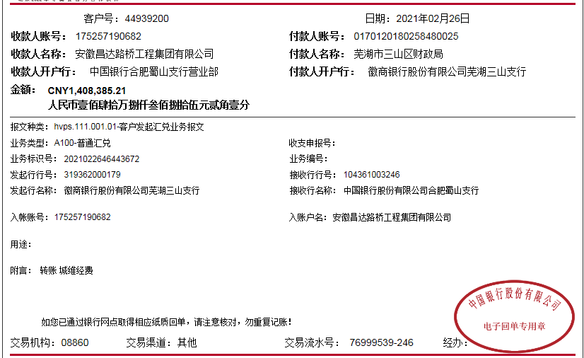
工程款支付证书
工程名称 |  | 芜湖市三山区2018年绿道工程 |  |  |  |  |  |  |  |  |  | ERP编号 | 10799 | 档案编号 | CD2018-108
合同金额 |  | 5,766,319.51 |  |  | 中标 日期 | 2018.12.20 |  | 已供工程 资料 | 中标通知书、施工合同、内部承包协议 |  |  |  | 庐江 | 责任 单位 | 业务二部
决算金额 |  | 5,708,385.21 |  |  | 交工 日期 | 2019-03-28 |  |  | 章已销毁 |  |  |  | 合肥 | 责任人 | 陶海文13805538671
序号 | 工程款到账 |  |  |  | 开票情况 |  | 管理费 |  | 代缴税金 | 其他扣款 |  | 预留款 |  | 实际支付
 | 日期 | 账户 | 周转金 | 工程款 | 日期 | 金额 | 比例 | 金额 | 金额 | 金额 | 备注 | 金额 | 备注 | 户名 | 金额
1 | 2019-04-19 | 中 |  | 1,900,000.00 | 2019-04-08 | 1,900,000.00 | 3.0% | 57,000.00 | 63,120.00 | 5,000.00 |  |  |  | 材料 | 1,774,880.00
 |  |  |  |  | 2019-04-17 | 2,400,000.00 |  |  |  | 建造师占用费1500/月，工期90天。2019.4.3办理外经证500元、
2 | 2019-06-06 | 中 |  | 1,000,000.00 |  |  | 3.0% | 30,000.00 | 0.00 | 0.00 |  |  |  | 材料 | 970,000.00
3 | 2019-10-31 | 中 |  | 1,000,000.00 |  |  | 3.0% | 85,990.00 | 0.00 | 0.00 |  |  |  | 沥青分包款 | 914,010.00
 |  |  |  |  |  |  | 本次扣除剩余所有管理费
4 | 2019-11-22 | 中 |  | 400,000.00 |  |  |  | 0.00 | 0.00 | 100.00 | 手续费 |  |  | 芜湖瑞通道路工程有限公司-沥青分包 开户行：徽行芜湖鸠江支行 账号：1100701021000121008 | 65,465.60
 |  |  |  |  |  |  |  |  |  |  |  |  |  | 芜湖市星龙防水保温材料有限公司-防裂贴 开户行：芜湖津盛农商银行清水支行 账号：20000330113910300000018 | 111,690.40
 |  |  |  |  |  |  |  |  |  |  |  |  |  | 芜湖久安交通设施工程有限公司-标志标线分包 开户行：芜湖扬子农商银行三环路分处理 账号：20000501246110300000059 | 184,000.00
 |  |  |  |  |  |  |  |  |  |  |  |  |  | 芜湖文海劳务服务有限公司-劳务 开户行：农业银行东郊路支行 账号：12632001040018149 | 38,744.00
5 | 2020-09-24 | 徽 | 622,151.30 |  |  |  |  |  |  |  | 转账费下次扣 |  |  | 芜湖瑞通道路工程有限公司-沥青分包 开户行：徽行芜湖鸠江支行 账号：1100701021000121008 | 622,151.30
6 | 2021-02-26 | 中 |  | 1,408,385.21 |  |  |  | 0.00 | 28636.68 | 100.00 | 第五次转账费 |  |  | 芜湖海文土石方工程有限公司-水泥 开户行：农行芜湖火龙岗支行 账号：1263 4401 0400 0668 0 | 215,000.00
 |  |  |  |  |  |  |  |  |  | 500.00 | 2021/1/28外经证 |  |  | 芜湖鹏琪建材有限公司-石子 开户行：建行芜湖乌霞山路支行 账号：3405 0167 3908 0000 0210 | 150,000.00
 |  |  | -622,151.30 | 退陶海文 |  |  |  |  |  | 450.00 | 手续费 |  |  | 陶海文-垫付材料款 开户行：建行芜湖清水支行 账号：6236 6816 5000 0574 600 | 299,320.00
 |  |  |  |  |  |  |  |  |  |  |  |  |  | 陶海文-退异地预缴税金 开户行：建行芜湖清水支行 账号：6236 6816 5000 0574 600 | 92,227.23
合计 |  | - | 0 | 5,708,385.21 | - | 4,300,000.00 | - | 172,990.00 | 91,756.68 | 6,150.00 | - | 0.00 | - | - | 5,437,488.53
本次结算 支付明细 |  | 应支付金额 |  |  | 1,378,698.53 |  |  |  | 实际支付金额 |  | 小写 | 0.00
 |  | 已支付金额 |  |  | 0.00 |  |  |  |  |  | 大写 | 零元整
申请部门 意见 |  | 制表：朱敏 |  |  |  |  |  |  | 项目管理 意见
财务初审 意见 |  |  |  |  |  |  |  |  | 财务审核 意见
质安初审 意见 |  |  |  |  |  |  |  |  | 质安稽查 意见
总经理审批 |  |  |  |  |  |  |  |  | 董事长审批

